別紙1 搬入
 |  |  |  |  |  |  | 別紙１

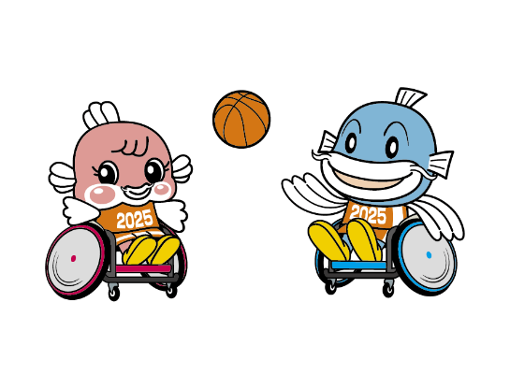
わたSHIGA輝く障スポ（第24回全国障害者スポーツ大会）
車いすバスケットボール 競技用車いす 搬入 届出書

 |  |  | 【提出〆切】 令和7年１０月3日（金）必着

 |  |  | 下記の |  |  | の網掛け箇所にご回答ください。

 |  |  | 提出先（メールアドレス） |  | syosupo-unei@pref.shiga.lg.jp

 |  |  |  |  |  |  | 2025-10-03

１ 選手団名

２ 届出責任者 |  | 氏名 |  |  | 所属
 |  | 住所
 |  | 電話 |  |  | 携帯
 |  | FAX |  |  | E-mail

 | 搬入日時 | 令和7年１０月２3日（木） １３時００分～１７時００分
 |  | ※必ず日時指定で搬入されるよう手続きをお願いします。

３ 運送業者名

４ 運送業者への申込者氏名・台数
番号 | 氏名 |  |  | フリガナ |  |  | 台数
1
2
3
4
5
6
7
8
9
10
11
12
 |  |  |  | 合計 |  |  | 0台

